記事類別
範例
分類用途 | 記事類別 | 說明：
銷售 | 一般產品諮詢 | 零售的顧客服務很重要，提供一個良好的顧客體驗，能加深顧客對品牌的忠誠度與信任，因此紀錄客人與品牌接觸的歷程很重要
 | 客戶抱怨
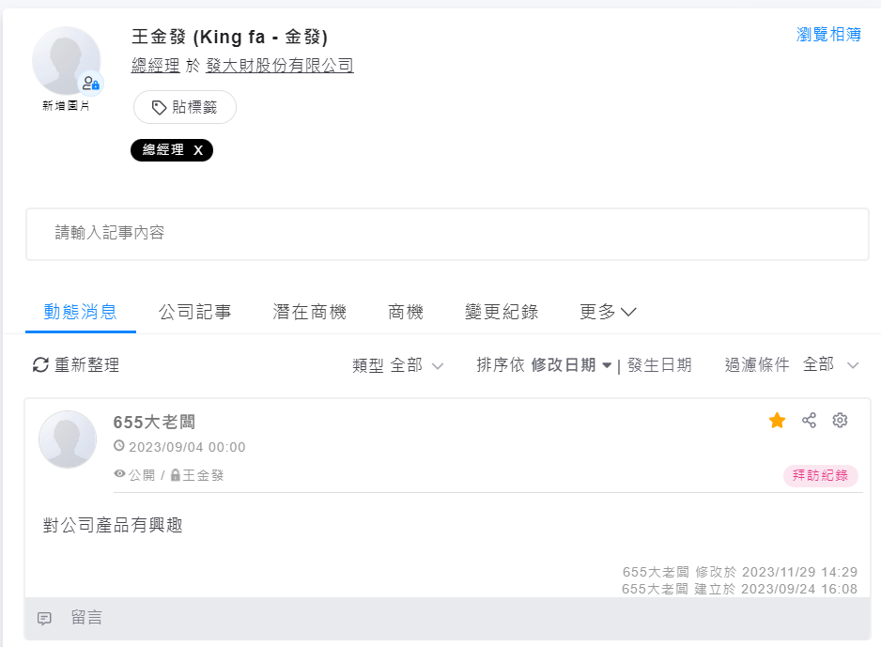
 | 出貨進度詢問
 | 產品使用方法
 | 退換貨需求
來源 | 電話
 | 郵件
 | 系統會呈現的類別

請討論後將類別填入表格內
記事類別

記事類別

